Table 1
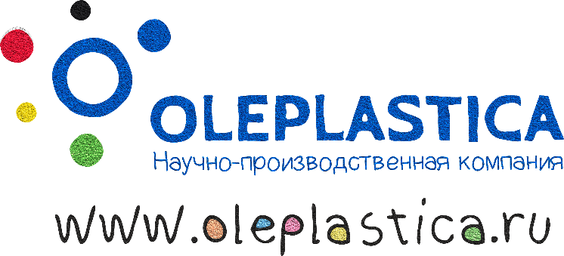 |  |  | Контактные данные (телефон, e-mail, адрес (доставки), ФИО/Организация)
 |  |  | В этом поле вводятся ваши контакты. (полностью удалите наш исходный текст) Ссылка на соцсети Instagram: @oleplastica Видео: www.youtube.com/oleplastica_ru ВК: www.vk.com/oleplastica FB: www.facebook.com/oleplastica Фото можно брать с Яндекс.Диска: https://yadi.sk/d/sq4BsXx433Wzpr и из соцсетей.
СП1 для заказов от 5 до 10 тыс. рублей. СП2 (5%) для заказов свыше 10 тыс. рублей. Для постоянных клиентов и для заказов свяше 30 тыс. рублей применяется СП3 (10%). Далее - индивидуально. Телефон для прямой связи +7-927-249-58-10 (Ярослав). Запрос присылать на gum@oleplastica.ru или через форму сбора контактов на сайте.
п/п | Арт. | Название | Цвет/иное | Описание/Эффект * х/5 интенсивность свечения | Цена, руб |  | Заказ, ед. | Subtotal руб
 |  |  |  |  | СП1 | СП2
Наборы
1 | 9002 | Резиновый Пластилин 150 г, 6 цветов |  | Тот самый пластилин, который становится резиной | 240.0 | 228.0 |  | 0
2 | 7003 | My Gum Светящееся Ассорти, 60 г, 6 цветов |  | 6 оттенков свечения после зарядки источником света | 280.0 | 266.0 |  | 0
(3+1) - это набор из четырёх неньютоновских жидкостей (жвачек для рук). Одна - большая 70 г, три - маленьких по 10 г, для смешивания. Производятся из силикона, срок годности 3 года. Аромат медленно выветривается в открытом виде.
3 | 1003 | My Gum Classic, 100 г |  | основа, три классики банан, маракуйя, малина | 240.0 | 228.0 |  | 0
4 | 2003 | My Gum Pony, 100 г |  | основа, 2 неона, 1 перламутр ваниль, дыня, жвачка | 240.0 | 228.0 |  | 0
5 | 3003 | My Gum Cookie, 100 г |  | кофейная основа, 3 цвета с ароматами сливок, карамели и печенек | 240.0 | 228.0 |  | 0
6 | 4003 | My Gum Orange, 100 г |  | кокосовая основа, три неона апельсин, клубника, груша | 240.0 | 228.0 |  | 0
7 | 5003 | My Gum Magnet, 100 г |  | магнитная основа, 3 металлика + магнит | 280.0 | 266.0 |  | 0
8 | 6003 | My Gum Ghosts, 100 г |  | цветная основа, 3 светящихся в темноте. | 280.0 | 266.0 |  | 0
My Gum 10 г фасовка (силикон)
9 | 1006 | Красный классический | Красный | Без эффекта | 40.0 | 38.0 |  | 0
10 | 2006 | Синий классический | Синий | Без эффекта | 42.0 | 39.9 |  | 0
11 | 3006 | Желтый классический | Желтый | Без эффекта | 42.0 | 39.9 |  | 0
12 | 4006 | Зеленый классический | Зеленый | Без эффекта | 42.0 | 39.9 |  | 0
13 | 5006 | Фиолетовый классический | Фиолетовый | Без эффекта | 42.0 | 39.9 |  | 0
14 | 6006 | Оранжевый классический | Оранжевый | Без эффекта | 42.0 | 39.9 |  | 0
15 | 7006 | Розовый неон | Розовый | Неон - яркий на солнце | 42.0 | 39.9 |  | 0
16 | 8006 | Оранжевый неон | Оранжевый | Неон | 42.0 | 39.9 |  | 0
17 | 9006 | Зеленый неон | Зеленый | Неон | 42.0 | 39.9 |  | 0
18 | 10006 | Желтый неон | Желтый | Неон | 42.0 | 39.9 |  | 0
19 | 11006 | Розовый жемчужный | Розовый | Перламутр | 42.0 | 39.9 |  | 0
20 | 12006 | Оранжевый жемчужный | Оранжевый | Перламутр | 42.0 | 39.9 |  | 0
21 | 13006 | Зеленый жемчужный | Зеленый | Перламутр | 42.0 | 39.9 |  | 0
22 | 14006 | Синий жемчужный | Синий | Перламутр | 42.0 | 39.9 |  | 0
23 | 15006 | Белый жемчужный | Ванильно-белый | Перламутр | 42.0 | 39.9 |  | 0
24 | 16006 | Желтый жемчужный | Желтый | Перламутр | 42.0 | 39.9 |  | 0
25 | 10005 | Светящийся зеленый | Белый матовый | Зеленое свечение *5/5 | 55.0 | 52.3 |  | 0
26 | 11005 | Светящийся бирюзовый | Белый матовый | Бирюзовое свечение *4/5 | 55.0 | 52.3 |  | 0
27 | 12005 | Светящийся голубой | Белый матовый | Голубое свечение *3/5 | 55.0 | 52.3 |  | 0
28 | 13005 | Светящийся оранжевый | Оранжево-красный | Оранжевое свечение *3/5 | 55.0 | 52.3 |  | 0
29 | 14005 | Светящийся розовый | Розовый | Розово-голубое свечение *2/5 | 55.0 | 52.3 |  | 0
30 | 15005 | Светящийся фиолетовый | Пурпурно-розовый | Фиолетовое свечение *2/5 | 55.0 | 52.3 |  | 0
31 | 20004 | Красный малиновый | Красный | Аромат Малина | 42.0 | 39.9 |  | 0
32 | 21004 | Синий маракуевый | Синий | Аромат Маракуйя | 42.0 | 39.9 |  | 0
33 | 22004 | Желтый банановый | Желтый | Аромат Банан | 42.0 | 39.9 |  | 0
34 | 23004 | Зеленый дюшес | Зеленый | Аромат Дюшес, неон | 42.0 | 39.9 |  | 0
35 | 24004 | Розовый жвачечный | Розовый | Аромат Love IS, неон | 42.0 | 39.9 |  | 0
36 | 26004 | Желтый дынный | Желтый | Аромат Дыня, неон | 42.0 | 39.9 |  | 0
37 | 29004 | Белый Крем-Брюле | Ванильно-белый | Аромат Сливки, перламутр | 42.0 | 39.9 |  | 0
38 | 30004 | Зеленый ореховый | Зеленый | Аромат орех, перламутр | 42.0 | 39.9 |  | 0
Итого, СП1 |  |  |  |  |  |  | 0 | 0
Итого, СП2 |  |  |  |  |  |  | 0 | 0
Итого, СП3 |  |  |  |  |  |  | 0 | 0

